상품제안서
모두엔 산뜻 A5 메모패드+샤오미 볼펜1P세트 | 상품코드: S48304

 |  |  |  |  |  |  | 02-713-8555 | www.synergygift.co.kr
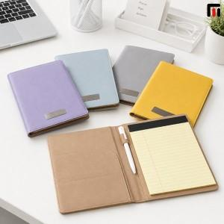

【상세/제작정보】

【인쇄/포장옵션】 | [메모패드] 레이저, [메모패드] DTF필름전사, [볼펜] 레이저 / 포장지포장

【공급단가】 | 수량 | 50~ | 100~ | 300~ | 1,000~ | 3,000~
*VAT별도 | 단가 | 9,620원 | 9,390원 | 8,950원 | 8,650원 | 8,210원

【상품 URL】 | https://www.synergygift.co.kr:443/src/goods_detail.php?gdno=48304

